Abb. E2-4A
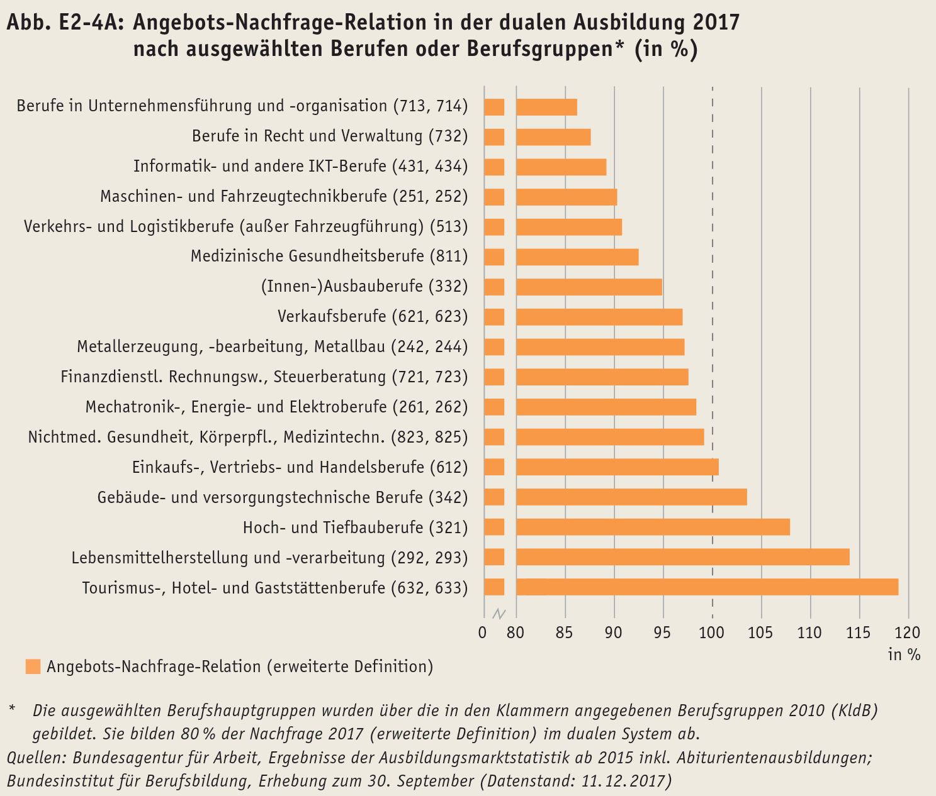
Zurück zum Inhalt

Abb. E2-5A
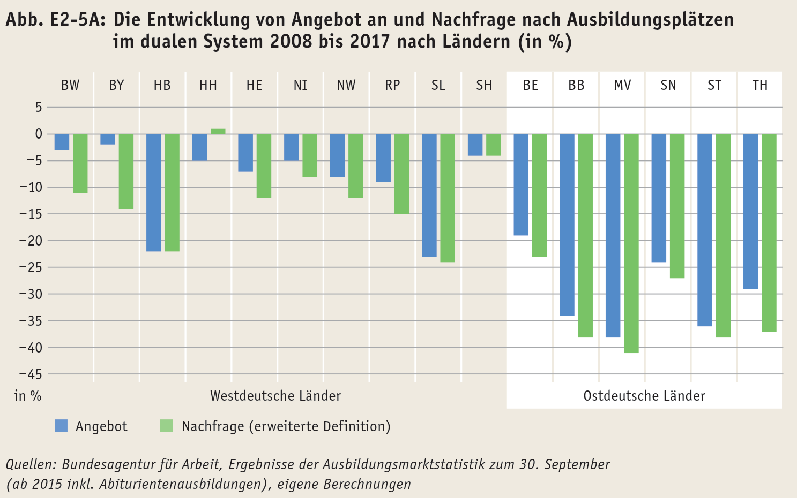
Zurück zum Inhalt

